thêm notification cho admin
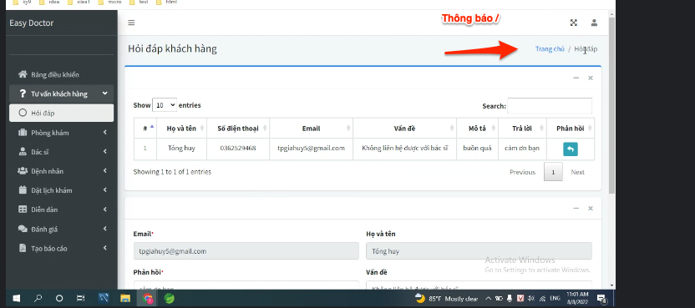

Đổi "Bảng điểu khiển"
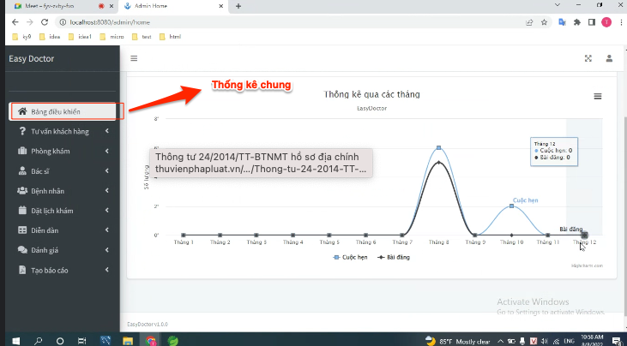

thay đổi tiêu đề của trang foru
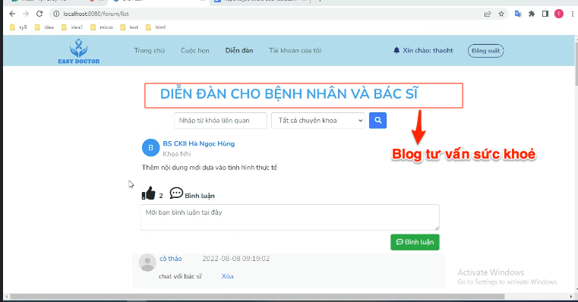

thay đổi text và font size
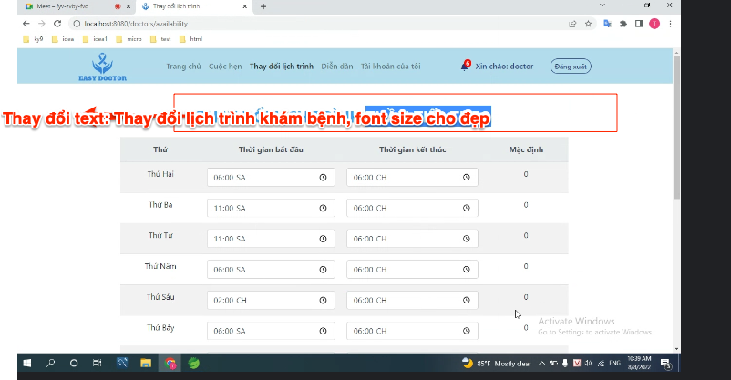

hiển thị địa chỉ phòng khám
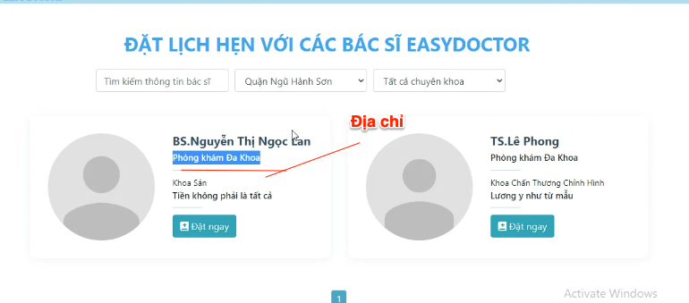

thêm thông tin và chức năng mã
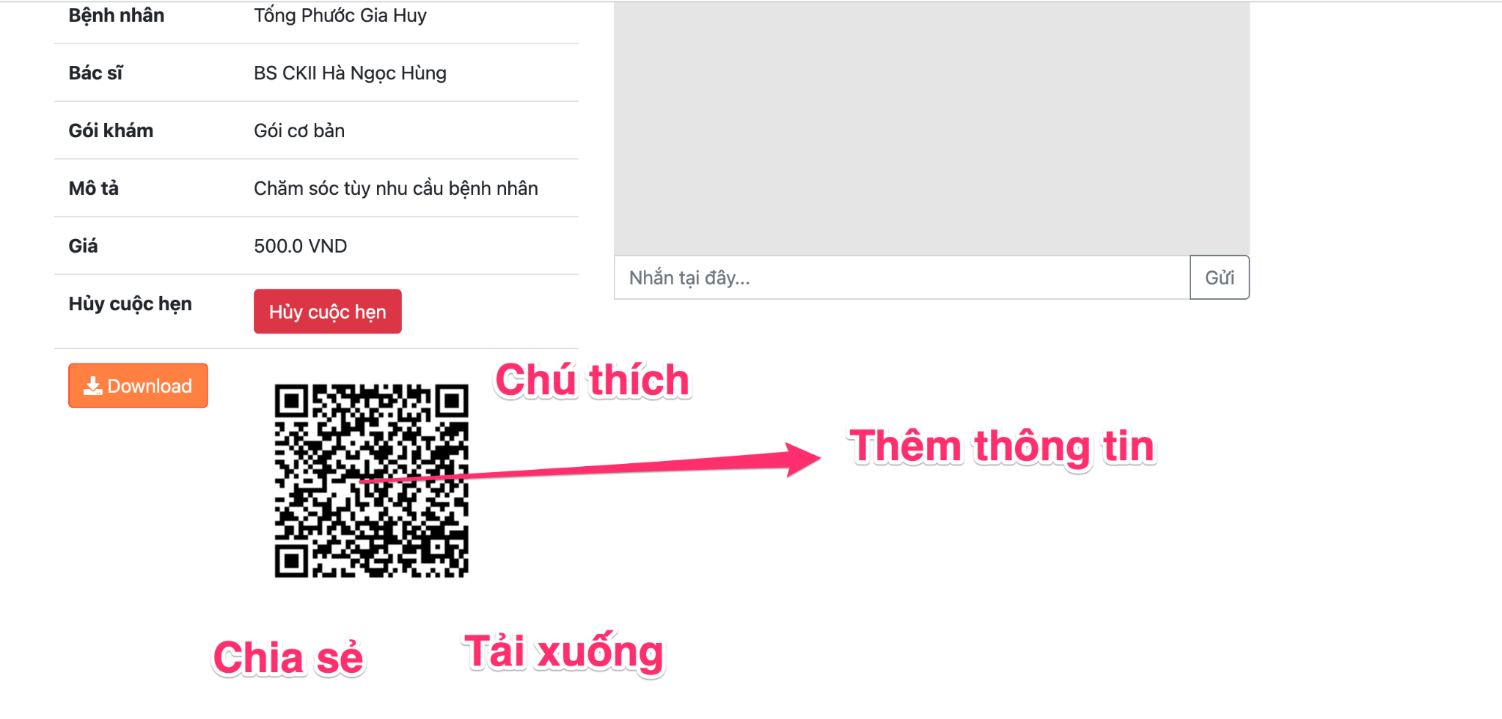

thay đổi nội dung và vị trí của
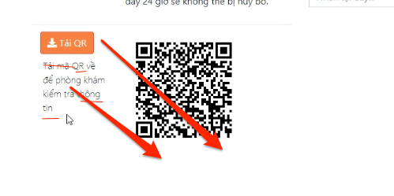

xuất hóa đơn
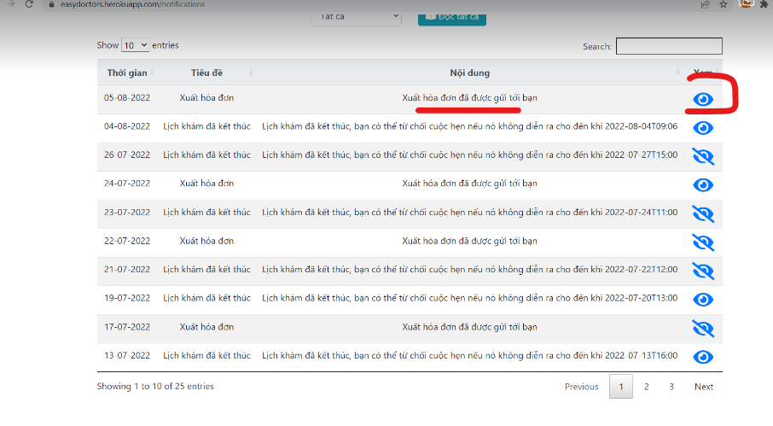

lỗi ko thể in hóa đơn

like âm
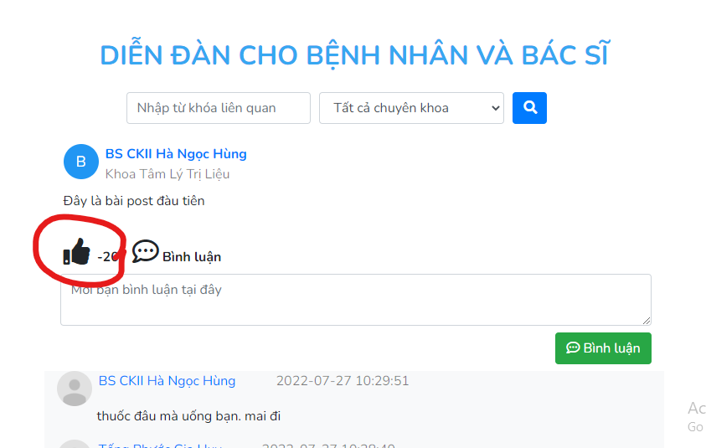

không hiểu lý do tài sao

lỗi hình ảnh
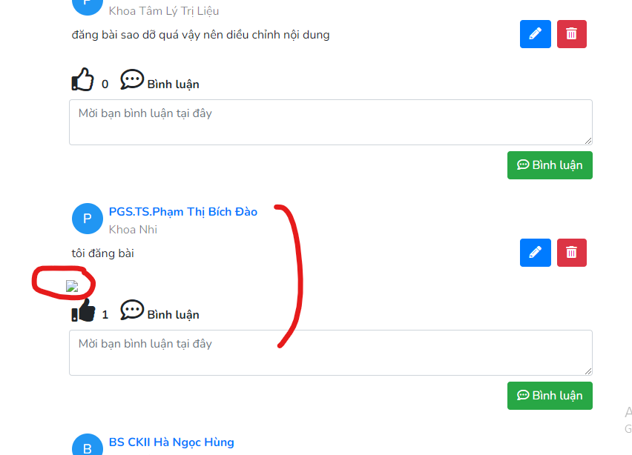

Lỗi ngôn từ
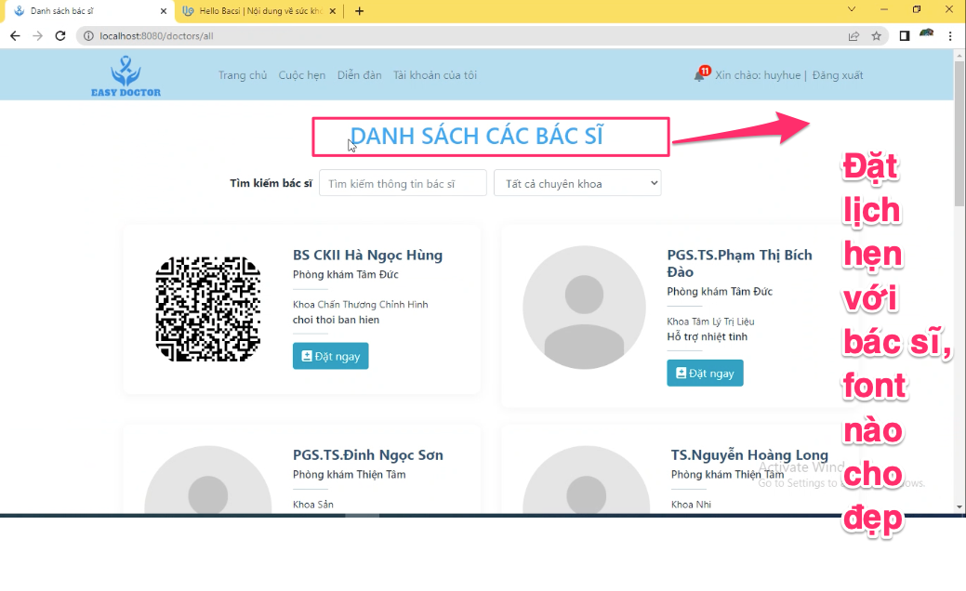
Lỗi ngôn từ

Lỗi FE
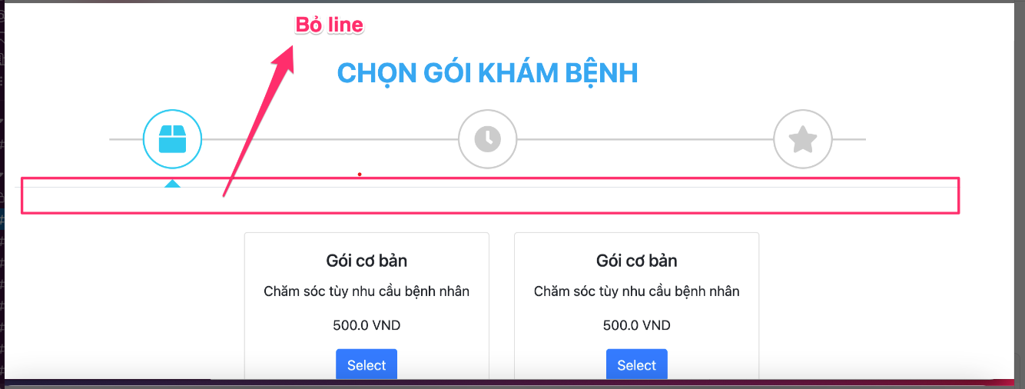
Lỗi fe
 | Sửa lại dữ liệu gói
 | border cho gói + màu sắc background + chữ
 | Thêm 1 2 3 vô

ko có time
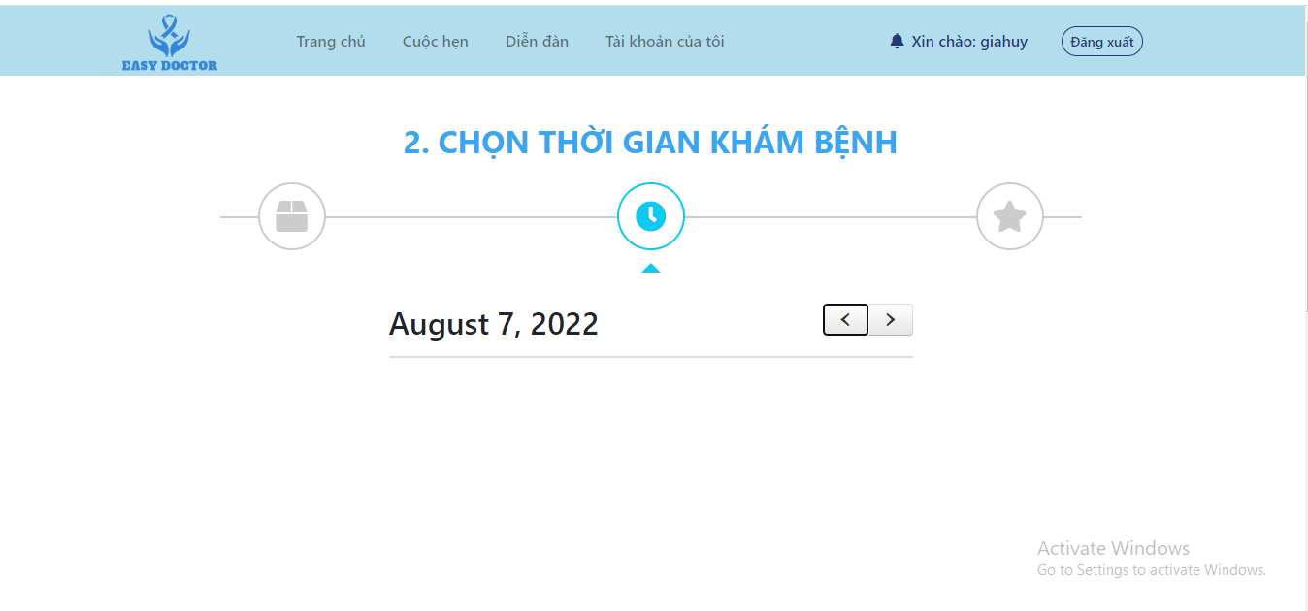

bị null rồi sao vậy

FIX;
phải cập nhật time khi mới đăng ký bác sĩ nhé

chuyển trạng thái bác sĩ
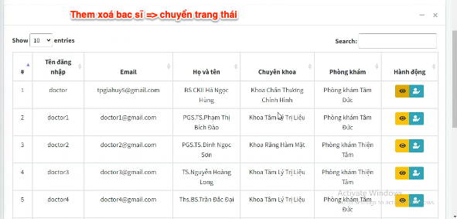

lịch trình
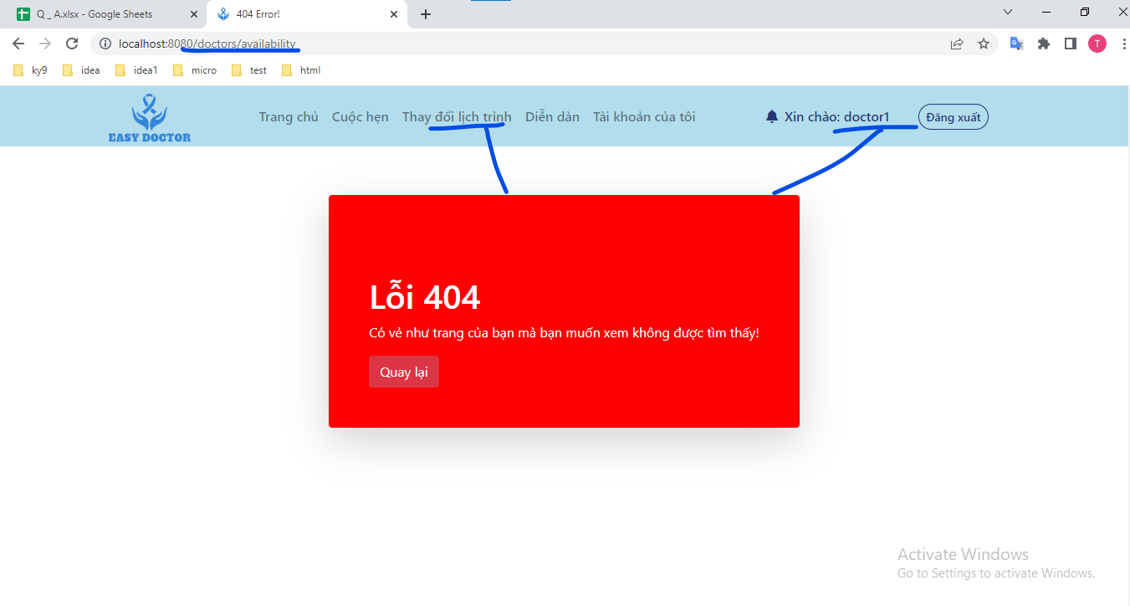
Clikc vào tự nhiên lỗi
ko biết sao khi login bằng doctor1

